关系图
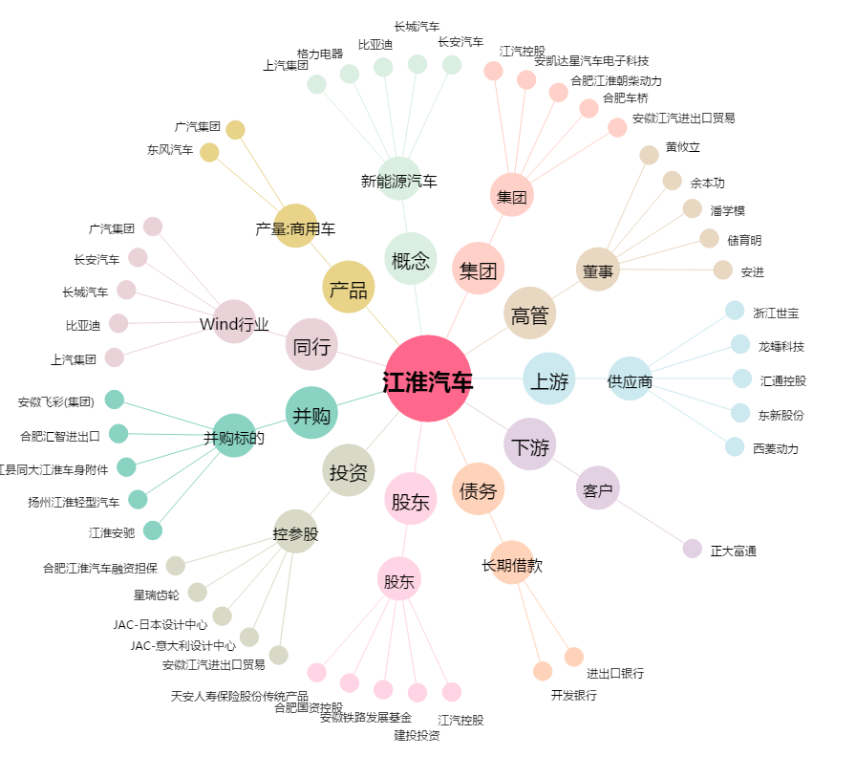
江淮汽车[600418.SH] - 关系概览图

